สรุปคำถาม
รายงานสรุปคำถามจากหน้างานก่อสร้าง (Site Query Summary)
วันที่รับคำถาม: 26/10/2569 | ช่องทาง: LINE Chat | ผู้รับผิดชอบตอบ: คุณตั๊ก | จำนวนคำถาม: 6 หัวข้อ (9 ข้อย่อย)

ลำดับ | วันที่ / เวลา | ชั้น / ตำแหน่ง | รายละเอียดคำถาม | แบบอ้างอิง | ภาพประกอบ | คำตอบ / ข้อชี้แจง | สถานะ | หมายเหตุ
1 | 26/10/2569 09:38 น. | ชั้น 3 บริเวณกรอบสีแดง | บริเวณกรอบสีแดงในแบบ ไม่ได้ระบุว่าเป็นพื้น HOLD หรือไม่ (ชั้นอื่นในตำแหน่งเดียวกันระบุเป็นพื้น HOLD) ขอให้ยืนยัน | sci087 / แปลนโครงสร้างชั้น 3 | 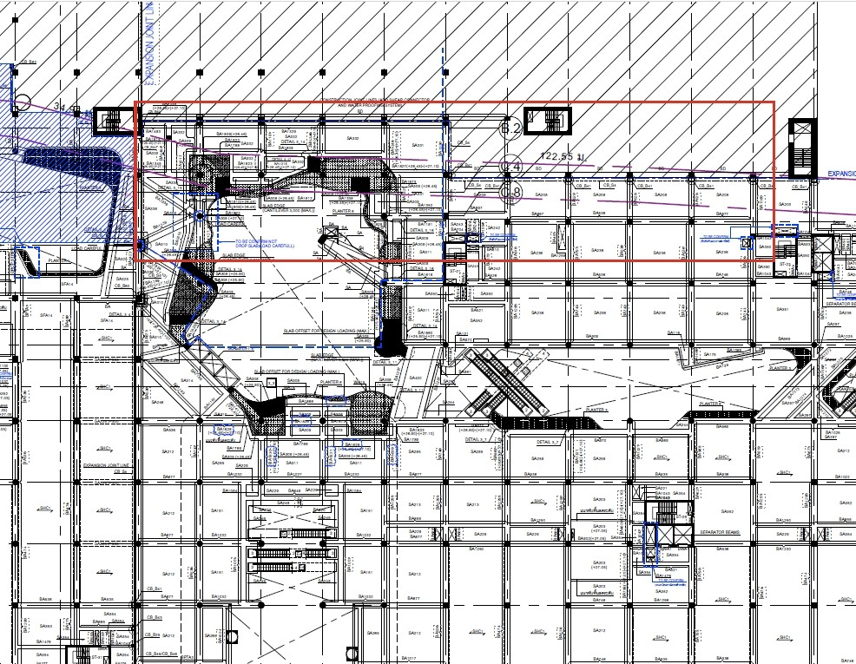 |  | รอคำตอบ
2 | 26/10/2569 11:24 น. | ชั้น GM ข้าง FST16 ZONE 2 | ขอให้อัปเดตแบบโครงสร้างชั้น GM บริเวณข้าง FST16 ZONE 2 ให้สอดคล้องกับแบบ AI043 | AI043 | 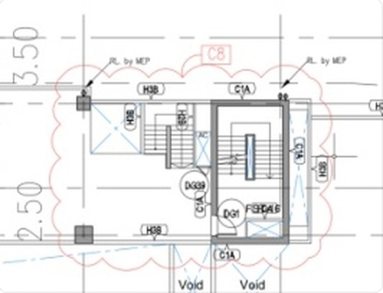 |  | รอคำตอบ | ไฟล์ภาพ 1792988655140.jpg ใน 02_backup เสียหาย จึงใช้ภาพจากหน้าแชทแทน
3 | 26/10/2569 16:14 น. | ชั้น 4F ตามหมายเลขในภาพ | No.1 & 2 : กรณีคานต้อง Drop สามารถใช้ Typical Detail S-99-4-01 ได้หรือไม่ No.3 : ขอเบอร์คาน No.4 : ยืนยันเบอร์คาน BA1143 หรือไม่ (ชั้น 4M เป็นเบอร์ BA1413) | S-99-4-01 | 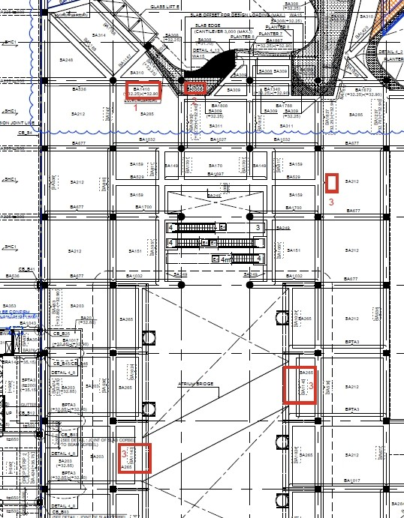 |  | รอคำตอบ
4 | 26/10/2569 16:20 น. | ชั้น 4M Drop Strip 350 mm. | หมายเลข 2 : ขอดีเทลคาน BPTA7 หมายเลข 1 : ขอ Section 4M_1 บริเวณ Drop Strip 350 mm. | Section 4M_1 | 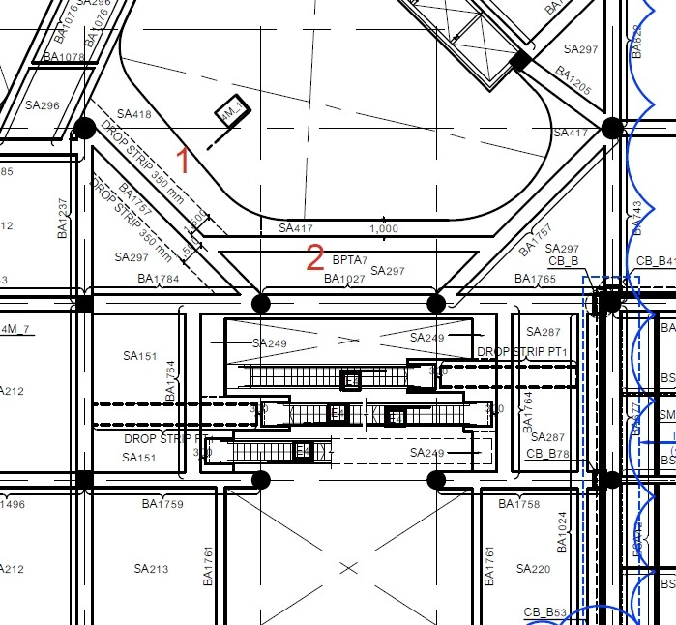 |  | รอคำตอบ
5 | 26/10/2569 16:22 น. | ชั้น G บันได ST-35 | ขอดีเทลปิดบันได ST-35 ที่ชั้น G (บริเวณกรอบสีแดง ติดแนว Expansion Joint) | แปลนโครงสร้างชั้น G | 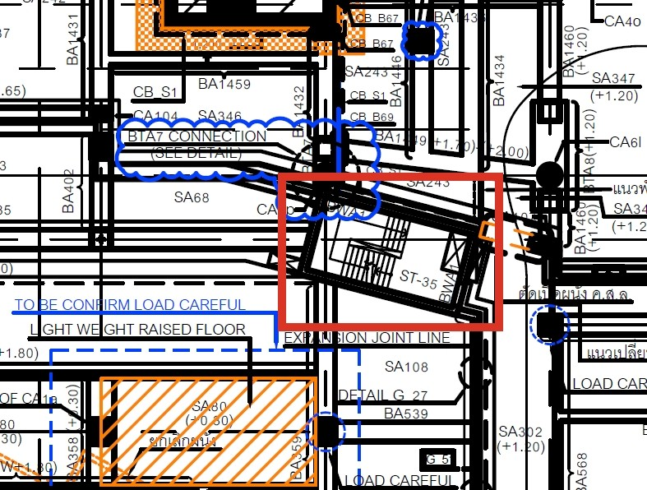 |  | รอคำตอบ
6 | 26/10/2569 17:14 น. | ตรวจสอบ DETAIL 4_12 / DETAIL 4_6 (ใกล้ ST-17) | ภาพประกอบระบุ DETAIL 4_12 และ DETAIL 4_6 (กรอบสีเหลือง) — ข้อความคำถามไม่ปรากฏในไฟล์แชท ต้องตรวจสอบกับหน้างาน | DETAIL 4_12, DETAIL 4_6 | 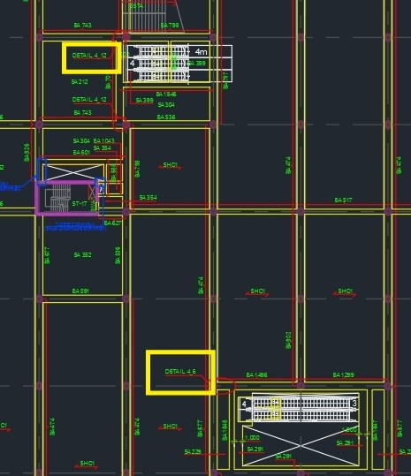 |  | รอคำตอบ | ไฟล์ภาพแชท 1793066230291.jpg ใน 01_Chat เสียหาย จึงไม่ทราบข้อความคำถาม

